行政事業レビューシート
 |  |  |  |  |  |  |  |  |  |  |  |  |  |  |  |  |  |  | 事業番号 |  |  |  |  | 0055
平成２９年度行政事業レビューシート |  |  |  |  |  |  |  |  |  |  |  |  |  |  |  |  |  | （ | 文部科学省 |  |  |  |  |  |  |  | ）
事業名 |  |  | スーパーグローバルハイスクール |  |  |  |  |  |  |  | 担当部局庁 |  |  |  | 初等中等教育局 |  |  |  |  |  |  | 作成責任者
事業開始年度 |  |  | 平成２６年度 |  |  | 事業終了 （予定）年度 |  |  | 終了予定なし |  | 担当課室 |  |  |  | 国際教育課 |  |  |  |  |  |  | 国際教育課長 小幡 泰弘
会計区分 |  |  | 一般会計
根拠法令 （具体的な 条項も記載） |  |  | － |  |  |  |  |  |  |  | 関係する計画、通知等 |  |  |  | 安倍総理「成長戦略第２弾スピーチ」（平成25年5月17日）、教育再生実行会議第三次提言（平成25年5月28日）、第二期教育振興基本計画（平成25年6月14日閣議決定）、日本再興戦略（平成25年6月14日閣議決定）
主要政策・施策 |  |  | 子ども・若者育成支援 |  |  |  |  |  |  |  | 主要経費 |  |  |  | 文教及び科学振興
事業の目的 （目指す姿を簡潔に。3行程度以内） |  |  | 急速にグローバル化が加速する現状を踏まえ、社会課題に対する関心と深い教養に加え、コミュニケーション能力、問題解決力等の国際的素養を身に付け、将来、国際的に活躍できるグローバル・リーダーを高等学校段階から育成する。
事業概要 （5行程度以内。別添可） |  |  | 国際化を進める国内の大学を中心に、企業、国際機関等と連携を図り、グローバルな社会課題を発見・解決できる人材や、グローバルなビジネスで活躍できる人材の育成に取り組む高等学校等を「スーパーグローバルハイスクール」に指定し、質の高いカリキュラムの開発・実践やその体制整備を進める。
実施方法 |  |  | 委託・請負
予算額・ 執行額 （単位:百万円） |  |  |  |  |  |  | 26年度 |  |  | 27年度 |  |  |  | 28年度 |  |  |  |  |  | 29年度 |  |  | 30年度要求
 |  |  | 予算の状況 | 当初予算 |  |  | 807 |  |  | 1,052 |  |  |  | 1,052 |  |  |  |  |  | 869 |  |  | 869
 |  |  |  | 補正予算 |  |  | - |  |  | - |  |  |  | - |  |  |  |  |  | -
 |  |  |  | 前年度から繰越し |  |  | - |  |  | - |  |  |  | - |  |  |  |  |  | - |  |  | -
 |  |  |  | 翌年度へ繰越し |  |  | - |  |  | - |  |  |  | - |  |  |  |  |  | -
 |  |  |  | 予備費等 |  |  | - |  |  | - |  |  |  | - |  |  |  |  |  | -
 |  |  |  | 計 |  |  | 807 |  |  | 1,052 |  |  |  | 1,052 |  |  |  |  |  | 869 |  |  | 869
 |  |  | 執行額 |  |  |  | 752 |  |  | 1,050 |  |  |  | 1,051
 |  |  | 執行率（％） |  |  |  | 93% |  |  | 100% |  |  |  | 100%
 |  |  | 当初予算＋補正予算に対する執行額の割合（％） |  |  |  | 93% |  |  | 100% |  |  |  | 100%
平成29・30年度 予算内訳 （単位：百万円） |  |  | 歳出予算目 |  |  |  | 29年度当初予算 |  |  | 30年度要求 |  |  |  | 主な増減理由
 |  |  | 初等中等教育等振興事業委託費 |  |  |  | 864 |  |  | 860
 |  |  | 諸謝金 |  |  |  | 3 |  |  | 4
 |  |  | 委員等旅費 |  |  |  | 1 |  |  | 4
 |  |  | 職員旅費 |  |  |  | 1 |  |  | 1
 |  |  | 教職員研修費 |  |  |  | 0 |  |  | 0
 |  |  | 計 |  |  |  | 869 |  |  | 869
成果目標及び 成果実績 （アウトカム） |  |  | 定量的な成果目標 |  |  |  | 成果指標 |  |  |  |  | 単位 |  |  | 26年度 |  |  | 27年度 |  |  | 28年度 | 中間目標 |  |  | 目標最終年度
 |  |  |  |  |  |  |  |  |  |  |  |  |  |  |  |  |  |  |  |  |  | - |  | 年度 | 30 | 年度
 |  |  | 自主的に社会貢献活動や自己研鑽活動に取り組む生徒数を平成30年度までに14,604人まで引き上げる（平成26年度指定校56校の目標値の合計） |  |  |  | a.自主的に社会貢献活動や自己研鑽活動に取り組む生徒数 |  |  |  | 成果実績 | 人 |  |  | 5,843 |  |  | 8,014 |  |  | 9,544 | - |  |  | -
 |  |  |  |  |  |  |  |  |  |  | 目標値 | 人 |  |  | - |  |  | - |  |  | - | - |  |  | 14,604
 |  |  |  |  |  |  |  |  |  |  | 達成度 | ％ |  |  | - |  |  | - |  |  | - | - |  |  | -
根拠として用いた 統計・データ名 （出典） |  |  | スーパーグローバルハイスクール委託要項別紙様式３添付資料目標設定シート

成果目標及び 成果実績 （アウトカム） |  |  | 定量的な成果目標 |  |  |  | 成果指標 |  |  |  |  | 単位 |  |  | 26年度 |  |  | 27年度 |  |  | 28年度 | 中間目標 |  |  | 目標最終年度
 |  |  |  |  |  |  |  |  |  |  |  |  |  |  |  |  |  |  |  |  |  | - |  | 年度 | 30 | 年度
 |  |  | 自主的に留学又は海外研修に行く生徒数を平成30年度までに3,769人まで引き上げる（平成26年度指定校56校の目標値の合計） |  |  |  | b.自主的に留学又は海外研修に行く生徒数 |  |  |  | 成果実績 | 人 |  |  | 1,794 |  |  | 2,221 |  |  | 2,686 | - |  |  | -
 |  |  |  |  |  |  |  |  |  |  | 目標値 | 人 |  |  | - |  |  | - |  |  | - | - |  |  | 3,769
 |  |  |  |  |  |  |  |  |  |  | 達成度 | ％ |  |  | 48 |  |  | 59 |  |  | 71 | - |  |  | 100
根拠として用いた 統計・データ名 （出典） |  |  | スーパーグローバルハイスクール委託要項別紙様式３添付資料目標設定シート

成果目標及び 成果実績 （アウトカム） |  |  | 定量的な成果目標 |  |  |  | 成果指標 |  |  |  |  | 単位 |  |  | 26年度 |  |  | 27年度 |  |  | 28年度 | 中間目標 |  |  | 目標最終年度
 |  |  |  |  |  |  |  |  |  |  |  |  |  |  |  |  |  |  |  |  |  | - |  | 年度 | 30 | 年度
 |  |  | 将来留学したり、仕事で国際的に活躍したいと考える生徒の割合を平成30年度までに74.5%まで引き上げる（平成26年度指定校56校の目標値の平均） |  |  |  | c.将来留学したり、仕事で国際的に活躍したいと考える生徒の割合 |  |  |  | 成果実績 | ％ |  |  | 52 |  |  | 59 |  |  | 61 | - |  |  | -
 |  |  |  |  |  |  |  |  |  |  | 目標値 | ％ |  |  | - |  |  | - |  |  | - | - |  |  | 75
 |  |  |  |  |  |  |  |  |  |  | 達成度 | ％ |  |  | - |  |  | - |  |  | - | - |  |  | -
根拠として用いた 統計・データ名 （出典） |  |  | スーパーグローバルハイスクール委託要項別紙様式３添付資料目標設定シート

成果目標及び 成果実績 （アウトカム） |  |  | 定量的な成果目標 |  |  |  | 成果指標 |  |  |  |  | 単位 |  |  | 26年度 |  |  | 27年度 |  |  | 28年度 | 中間目標 |  |  | 目標最終年度
 |  |  |  |  |  |  |  |  |  |  |  |  |  |  |  |  |  |  |  |  |  | - |  | 年度 | 30 | 年度
 |  |  | 公的機関から表彰された生徒数、又はグローバルな社会又はビジネス課題に関する公益性の高い国内外の大会における入賞者数を平成30年度までに1632人まで引き上げる（平成26年度指定校56校の目標値の合計） |  |  |  | d.公的機関から表彰された生徒数、又はグローバルな社会又はビジネス課題に関する公益性の高い国内外の大会における入賞者数 |  |  |  | 成果実績 | 人 |  |  | 488 |  |  | 932 |  |  | 1,204 | - |  |  | -
 |  |  |  |  |  |  |  |  |  |  | 目標値 | 人 |  |  | - |  |  | - |  |  | - | - |  |  | 1,632
 |  |  |  |  |  |  |  |  |  |  | 達成度 | ％ |  |  | - |  |  | - |  |  | - | - |  |  | -
根拠として用いた 統計・データ名 （出典） |  |  | スーパーグローバルハイスクール委託要項別紙様式３添付資料目標設定シート

成果目標及び 成果実績 （アウトカム） |  |  | 定量的な成果目標 |  |  |  | 成果指標 |  |  |  |  | 単位 |  |  | 26年度 |  |  | 27年度 |  |  | 28年度 | 中間目標 |  |  | 目標最終年度
 |  |  |  |  |  |  |  |  |  |  |  |  |  |  |  |  |  |  |  |  |  | - |  | 年度 | 30 | 年度
 |  |  | 卒業時における生徒の４技能の総合的な英語力としてCEFRのB1～B2レベルの生徒の割合を平成30年度までに71.1%まで引き上げる（平成26年度指定校56校の目標値の平均） |  |  |  | e.卒業時における生徒の４技能の総合的な英語力としてCEFRのB1～B2レベルの生徒の割合 |  |  |  | 成果実績 | ％ |  |  | 27 |  |  | 30 |  |  | 39 | - |  |  | -
...
点検・改善結果 | 点検結果 |  | 本事業は、初等中等教育段階におけるグローバル・リーダーの育成に資するものであり、極めて優先度の高いものとなっている。また、国公私立学校を広く対象とすることで広く国民のニーズに応える施策となっている。さらに、費目・使途に関し、事業目的に照らし真に必要なものに限定していることから、適切な内容となっている。
所見を踏まえた改善点/概算要求における反映状況
執行等改善 |  | 平成30年度の概算要求では、事業成果等の検証を実施するため、事業評価検証のための予算を要求する。また平成29年度の実績を踏まえ、スーパーグローバルハイスクールにかかる積算の見直し、具体的には、研究開発５年目（最終年度）指定校に対して委託費の削減を図るとともに、中間評価を実施した研究開発４年目の指定校に対しては、中間評価に応じた事業の効率化を目指したコスト削減を図る。
備考

関連する過去のレビューシートの事業番号
平成22年度 |  |  | - |  |  |  |  | 平成23年度 |  | - |  |  |  |  |  | 平成24年度 |  |  |  |  | -
平成25年度 |  |  | - |  |  |  |  | 平成26年度 |  | 7 |  |  |  |  |  | 平成27年度 |  |  |  |  | 55
平成28年度 |  |  | 52
資金の流れ （資金の受け取り先が何を行っているかについて補足する） （単位：百万円） |  |  | ※平成28年度実績を記入。執行実績がない新規事業、新規要求事業については現時点で予定やイメージを記入。

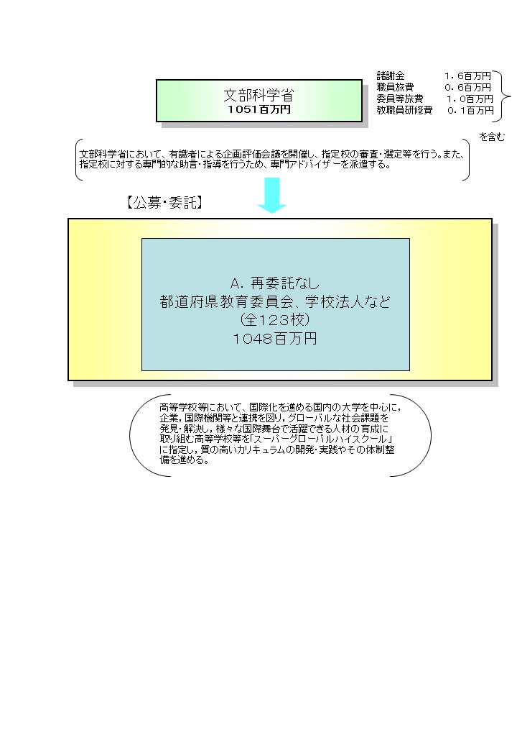

費目・使途 （「資金の流れ」においてブロックごとに最大の金額が支出されている者について記載する。費目と使途の双方で実情が分かるように記載） |  |  | A.国立大学法人筑波大学 |  |  |  |  |  |  |  |  |  | B.
 |  |  | 費 目 |  | 使 途 |  |  |  |  |  | 金 額 (百万円） |  | 費 目 |  |  |  | 使 途 |  |  |  |  |  |  |  | 金 額 (百万円）
 |  |  | 人件費 |  | 海外交流アドバイザー、事務補助員 |  |  |  |  |  | 6
 |  |  | 雑役務費 |  | 英語・中国語・ハングル版ＨＰ更新料等 |  |  |  |  |  | 5
 |  |  | 旅 費 |  | 有識者会議、指導助言者、講演講師等旅費 |  |  |  |  |  | 5
 |  |  | 印刷製本費 |  | 海外研修報告書等 |  |  |  |  |  | 3
 |  |  | 諸 謝 金 |  | 有識者会議、指導助言者、講演講師等謝金 |  |  |  |  |  | 2
 |  |  | 借損料 |  | タブレットリース料等 |  |  |  |  |  | 1
 |  |  | 消費税相当額 |  | 諸謝金、人件費にかかる消費税 |  |  |  |  |  | 1
...

